M_PROYECTOS
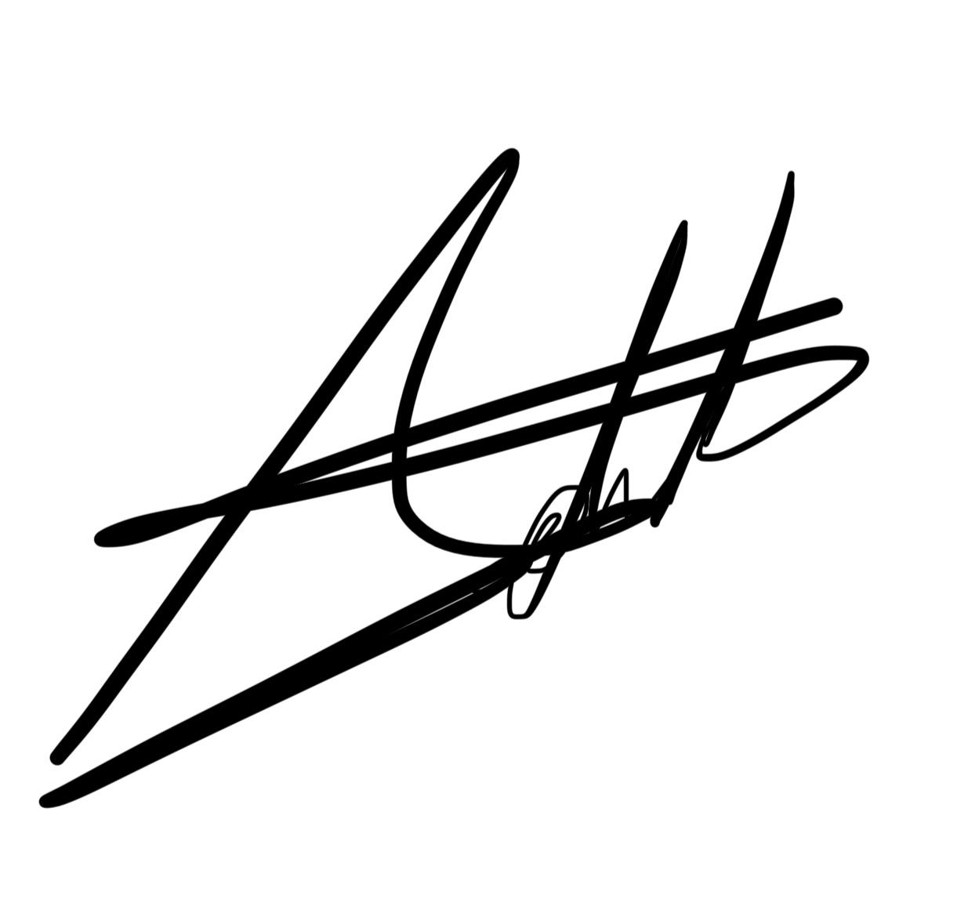
Equipo: CodeUnity Proyecto: Sistema de Vinculación de Proyectos Emprendedores |  |  |  |  |  |  |  |  |  | Fecha: 17/06/2025
Plan de Pruebas
ID de prueba | Fecha planeada | Número de requerimiento | Módulo o pantalla | Descripción | Precondiciones | Tipo de prueba | Resultado Esperado | Estado de la prueba | Prioridad
SVPE01 | 2025-06-28 | RF01- Alta de proyectos | Alta de proyectos | Validar que el sistema permita registrar un nuevo proyecto mediante un formulario con los campos: líder, categoría, estatus, nombre, propuesta y documento PDF. El sistema debe leer automáticamente el contenido del PDF para completar los campos restantes. | El usuario debe haber iniciado sesión con permisos para registrar proyectos. El formulario debe estar accesible. | Funcional | El sistema guarda el proyecto correctamente y muestra mensaje de confirmación. | Pendiente | Alta
SVPE02 | 2025-06-30 | RF02- Visualización de proyectos | Lista de proyectos | Verificar que al ingresar a la vista de proyectos se muestre una tabla con todos los proyectos registrados. La tabla debe mostrar nombre, fecha de alta y un apartado con acciones (editar y eliminar). | Deben existir al menos 2 proyectos previamente registrados en la base de datos del sistema. | Funcional | La tabla se visualiza correctamente con los campos esperados y opciones funcionales. | Pendiente | Alta
SVPE03 | 2025-07-01 | RF03- Búsqueda de proyectos | Lista de proyectos | Comprobar que la barra de búsqueda permita filtrar los proyectos correctamente utilizando cualquier dato del proyecto (nombre, líder, categoría, etc.). | Múltiples proyectos con diferentes datos deben estar previamente registrados en el sistema. | Funcional | El buscador filtra los proyectos correctamente según los criterios ingresados. | Pendiente | Media
SVPE04 | 2025-07-03 | RF04- Edición de proyectos | Edición de proyectos | Validar que el usuario pueda editar un proyecto existente, incluyendo cambios en el documento PDF y que estos se reflejen correctamente en la base de datos. | El usuario debe estar autenticado con permisos de edición. Debe existir al menos un proyecto para modificar. | Funcional | El proyecto se actualiza exitosamente y se muestra el mensaje de confirmación. | Pendiente | Alta
SVPE05 | 2025-07-05 | RF05- Eliminación de proyectos | Lista de proyectos | Verificar que el sistema permita eliminar un proyecto de forma correcta y que la tabla se actualice sin mostrar errores o inconsistencias. | El usuario debe tener permisos para eliminar. Debe existir al menos un proyecto activo y visible en la lista. | Funcional | El proyecto se elimina correctamente y se actualiza la tabla sin errores. | Pendiente | Alta
SVPE06 | 2025-07-06 | RF06- Generación de PDF | Detalle del proyecto | Validar que el sistema genere un archivo PDF con el resumen de la información del proyecto y permita descargarlo correctamente al equipo local del usuario. | El proyecto debe estar completo (con todos los campos llenos). El botón o acción para generar el PDF debe estar disponible. | Funcional | El PDF se genera correctamente con todos los datos del proyecto. | Pendiente | Media

Realizado por:
Camargo Martinez Adalberto
Revisado por:
Ortiz Medina Octavio
Aprobado por:
García Aguazul Ángel

M_MONITOREO
Plan de Pruebas
ID de prueba | Fecha planeada | Número de requerimiento | Módulo o pantalla | Descripción | Precondiciones | Tipo de prueba | Resultado Esperado | Estado de la prueba | Prioridad
SVPE07 | 2025-07-09 | RF07- Visualización de convocatorias | Visualización de convocatorias | Verificar que el sistema muestre correctamente la lista de convocatorias activas en una tabla o tarjeta con los datos: fecha de inicio, fecha de fin, categoría y estatus. Además, al hacer clic en una convocatoria, se debe visualizar una pantalla con el detalle completo y los proyectos que están vinculados a ella. | El usuario debe estar autenticado. Deben existir al menos 2 convocatorias registradas, cada una con al menos un proyecto vinculado. | Funcional | La pantalla muestra correctamente la lista y detalles de convocatorias con sus proyectos vinculados. | Pendiente | Alta
SVPE08 | 2025-07-11 | RF08- Filtro de convocatorias | Filtro de convocatorias | Validar que los filtros "vigente", "próxima", "caducada" y "todas" funcionen correctamente y que el sistema muestre las convocatorias correspondientes a cada estado. Se debe validar el cálculo correcto de estado respecto a la fecha actual. | Deben existir convocatorias con diferentes fechas de inicio y fin: una activa (vigente), una futura (próxima) y una pasada (caducada). Fecha del sistema debe estar correcta. | Funcional | El sistema filtra correctamente las convocatorias de acuerdo al estado seleccionado. | Pendiente | Media

Realizado por:
Camargo Martinez Adalberto
Revisado por:
Ortiz Medina Octavio
Aprobado por:
García Aguazul Ángel

